信用交易
融资融券市场交易数据统计(2026-03-05)

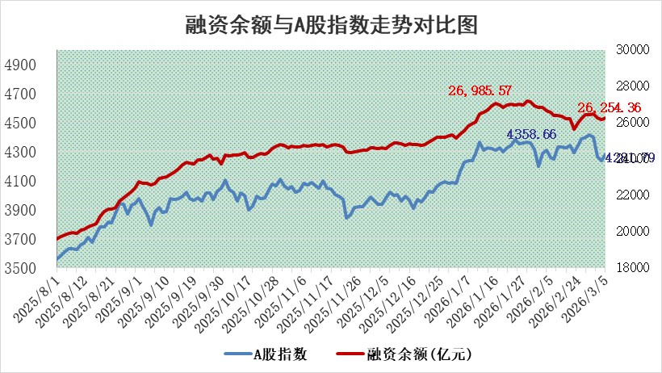
标的证券 | 融资融券余额（亿元） | 融资余额（亿元） | 融券余额（亿元） | 融资买入额（亿元） | 融资融券规模变化（亿元） | 融资余额增幅(‰) | 融券余额增幅(%)
统计数据 | 26,518.06 | 26,254.36 | 179.76 | 2,273.66 | 91.18 | 3.18 | 4.51

 |  |  |  |  |  |  |  | 305,932,142.23
 |  |  |  |  |  |  |  | 288615228.52
 |  |  |  |  |  |  |  | 288615228.52
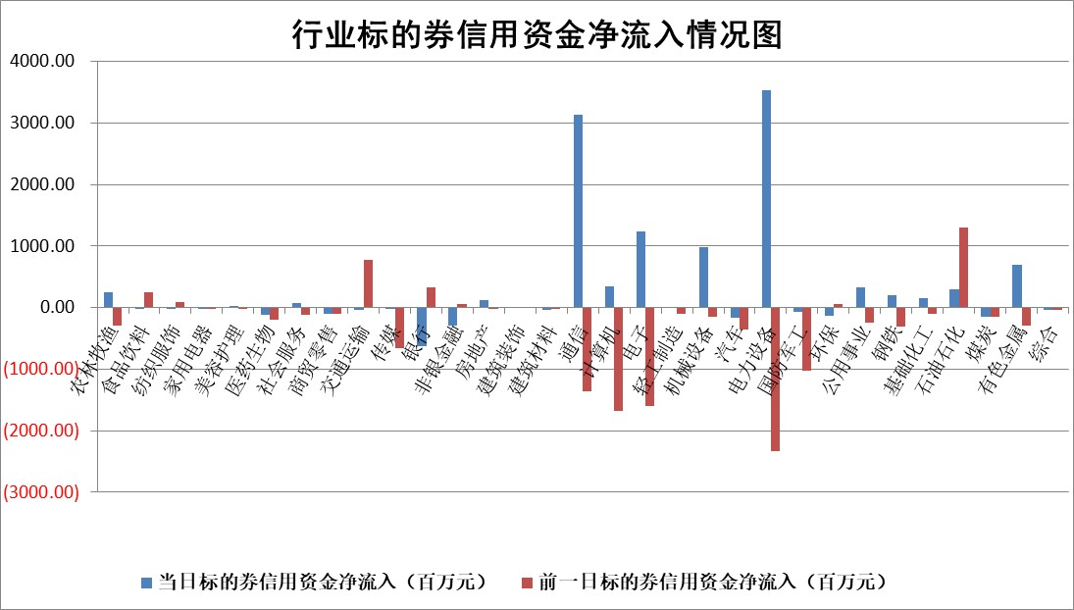

标的基金代码 | 标的基金简称 | 融资余额/市值(%) | 融资余额增幅(%) | 融资买入额/成交金额(%) | （融资余额净增额-融券余额净增额）/市值(‱) | 融券余额降幅(%) | ABS[（融资余额净增额-融券余额净增额）/市值净增额-1](%)
159902 | 华夏中小板ETF | 0.00 | 0.00 | 0.00 | 0.00 | 0.00 | 100.00
159915 | 易方达创业板ETF | 1.55 | -20.22 | 58109.38 | -39.26 | 1.48 | 84.52
159919 | 嘉实沪深300ETF | 0.96 | -1.28 | 0.95 | -1.42 | -11.78 | 105.24
159920 | 华夏恒生ETF | 28.19 | -0.54 | 12.47 | -15.30 | -4.29 | 154.84
159922 | 嘉实中证500ETF | 0.86 | -1.46 | 13.75 | -1.45 | -0.74 | 98.83
159925 | 南方沪深300ETF | 0.26 | -23.88 | 0.36 | -8.40 | -1.88 | 74.75
159928 | 消费ETF | 2.22 | 0.25 | 1.73 | 0.66 | 1.33 | 96.79
159934 | 易方达黄金ETF | 8.89 | 0.19 | 11.18 | 1.67 | 0.00 | 98.52
159939 | 全指信息技术ETF | 0.57 | 1.41 | 21.41 | 0.77 | -1.77 | 99.56
159940 | 全指金融地产ETF | 0.19 | -46.20 | 0.01 | -16.17 | 0.00 | 79.26
159995 | 半导体芯片ETF | 1.37 | -2.79 | 59.88 | -4.39 | -12.35 | 102.59
159997 | 天弘中证电子ETF | 1.17 | 1.74 | 3.67 | 2.00 | 0.00 | 99.14
159998 | 天弘中证计算机主题ETF | 0.80 | 6.66 | 0.14 | 4.99 | 0.00 | 126.29
510050 | 华夏上证50ETF | 2.51 | -2.00 | 24.96 | -6.14 | -7.70 | 92.66
510180 | 华安上证180ETF | 0.33 | -0.72 | 1.71 | -0.21 | 2.58 | 100.24
510880 | 华泰柏瑞红利ETF | 0.51 | -6.58 | 2.26 | -3.72 | -13.08 | 92.31
510900 | 易方达恒生H股ETF | 41.93 | -0.04 | 0.87 | -1.49 | 0.00 | 98.86
511010 | 5年期国债ETF | 2.29 | -0.82 | 0.01 | -1.89 | 0.00 | 101.50
511380 | 可转债及可交换债券ETF | 1.98 | 4.75 | 205.53 | 8.78 | -0.60 | 38.18
512000 | 全指证券ETF | 6.13 | -0.37 | 37.92 | -2.26 | -0.18 | 108.07
512010 | 沪深300医药卫生ETF | 3.88 | -1.23 | 37.84 | -4.87 | -0.18 | 108.04
512070 | 沪深300非银ETF | 1.86 | -2.83 | 516.80 | -5.44 | -0.48 | 71.72
512400 | 南方中证申万有色金属ETF | 1.79 | -2.52 | 6.72 | -4.82 | -6.17 | 97.74
512580 | 广发中证环保产业ETF | 0.24 | 6.46 | 0.08 | 1.45 | 0.00 | 97.27
512660 | 国泰中证军工ETF | 2.50 | -1.59 | 5.27 | -4.25 | -0.77 | 63.57
512800 | 华宝中证银行ETF | 4.40 | -3.65 | 4.18 | -18.04 | -10.63 | 114.60
512980 | 广发中证传媒ETF | 2.54 | 0.12 | 881.13 | 0.13 | -2.09 | 100.04
515030 | 华夏中证新能源汽车ETF | 0.89 | -0.37 | 1.08 | -0.45 | -0.83 | 109.22
515050 | 华夏中证5G通信主题ETF | 0.78 | 2.11 | 3.36 | 0.98 | -2.04 | 99.20
515070 | 华夏中证人工智能ETF | 1.14 | 4.99 | 5.36 | 5.40 | 0.00 | 97.03
标的股票比较指标 |  | 融资余额/流通A股市值(%) | 融资余额增幅(%) | 融资买入额/成交金额(%) | （融资余额净增额-融券余额净增额）/流通A股市值(‱) | 融券余额降幅(%) | ABS[（融资余额净增额-融券余额净增额）/流通A股市值净增额-1](%)
前十名标的个股 |  | 嘉曼服饰 | 瑞纳智能 | 兆驰股份 | 超颖电子 | 迪生力 | 博隆技术
 |  | 天马科技 | 洲际油气 | 世荣兆业 | 亚虹医药 | 瑞联新材 | 福赛科技
 |  | 福建水泥 | 亚虹医药 | 振华新材 | 华塑科技 | 光大同创 | 深信服
 |  | 美硕科技 | 哈焊华通 | 万润新能 | 广康生化 | 蜂助手 | 博迈科
 |  | 信凯科技 | 通鼎互联 | 振德医疗 | 欣灵电气 | 浩通科技 | 海科新源
 |  | 广康生化 | 上海电气 | 海融科技 | 爱迪特 | 德龙汇能 | 诚迈科技
 |  | 英唐智控 | 汉缆股份 | 华纺股份 | 民爆光电 | 亚厦股份 | 我武生物
 |  | 齐峰新材 | 南网能源 | 安旭生物 | 万润新能 | 芯海科技 | 中天科技
 |  | 润本股份 | 超颖电子 | 信德新材 | 星云股份 | 晨曦航空 | 鸿铭股份
 |  | 木林森 | 华塑科技 | 中荣股份 | 瑞纳智能 | 潞化科技 | 新化股份
后十名标的个股 |  | 达华智能 | 华如科技 | 卓郎智能 | 中核科技 | 银河电子 | 盛屯矿业
 |  | 京山轻机 | 源杰科技 | 东阳光 | 华蓝集团 | 首都在线 | 国药现代
 |  | 得润电子 | 艾罗能源 | 洁美科技 | 中科环保 | 秋田微 | 威尔高
 |  | 金通灵 | 中核科技 | 中南文化 | 华如科技 | 祥源新材 | 四川黄金
 |  | 人福医药 | 正强股份 | 东吴证券 | 力聚热能 | 毓恬冠佳 | 安必平
 |  | 远大智能 | 合众思壮 | 通威股份 | 星德胜 | 合锻智能 | 泰禾股份
 |  | 太原重工 | 永兴材料 | 德邦股份 | 川润股份 | 山东威达 | 常铝股份
 |  | 山东高速 | 龙腾光电 | 达华智能 | 逸豪新材 | 西王食品 | 慧翰股份
 |  | 农业银行 | 逸豪新材 | 京山轻机 | 金春股份 | 龙图光罩 | 新柴股份
 |  | 德邦股份 | 金春股份 | 得润电子 | 御银股份 | 江天化学 | 深圳机场
说明：1.以上普通交易数据和信用交易数据皆以交易日收盘后数据为基准；2.上述标的证券总数据只计算标的证券市场总数据，不包括从标的证券中调出去标的证券数据，所以与交易所公布的总值略有不同； 3.上述行业采用申万一级行业分类；4.以上标的基金和标的个股中比较的6个指标值中：前5个（从左至右）为正向指标，值越大排名越靠前；第6个为逆向指标，值越小，排名越靠前；5.第6个指标中ABS[]表示求绝对值，其主要用于考量信用资金相对净流入对股价相对净变化的贡献程度；6.数据来源：wind，交易所。

 |  |  |  | 证券代码 | 新增融资余额 | 融资买入额 | 融资买入增幅前10
 |  | 1 | 西部建设 | 002302 | 80643953 | 177472374 | 41%
 |  | 2 | 天键股份 | 301383 | 27855096 | 56831811 | 39%
 |  | 3 | 井松智能 | 688251 | 7040854 | 13763946 | 27%
 |  | 4 | 国电电力 | 600795 | 116116226 | 151740647 | 23%
 |  | 5 | 华立科技 | 301011 | 9342856 | 31199107 | 23%
 |  | 6 | 捷邦科技 | 301326 | 9066090 | 22350547 | 22%
 |  | 7 | 海利尔 | 603639 | 19864834 | 35520613 | 20%
 |  | 8 | 华研精机 | 301138 | 7597460 | 13339451 | 16%
 |  | 9 | 鹏辉能源 | 300438 | 83773067 | 304558811 | 16%
 |  | 10 | 建科股份 | 301115 | 7106455 | 29879412 | 15%

